(8)도시개발사업추이
8. 도시개발사업 추이

기준일 : 2022.12.31
( 단위 : ㎢ )
구분 | 1960년대 | 1970년대 | 1980년대 | 1990년대 | 2000년대 | 2010년대 | 2020년대 | 전체 | 여의도면적(2.9㎢)대비

서울 | 7 | 25 | 90 | 31 | 28 | 24 | 13 | 218 | 75
부산 | 5 | 24 | 18 | 13 | 19 | 30 | 7 | 116 | 40
대구 | 7 | 48 | 16 | 18 | 13 | 29 | 3 | 134 | 46
인천 |  | 52 | 35 | 28 | 11 | 56 | 13 | 195 | 67
광주 | 3 | 54 | 25 | 25 | 16 | 13 | 5 | 141 | 49
대전 | 1 | 22 | 15 | 29 | 14 | 14 | 4 | 99 | 34
울산 | 5 | 21 | 13 | 24 | 11 | 29 | 8 | 111 | 38
세종 |  | 9 | 7 | 1 | 2 | 19 | 10 | 48 | 17
경기 | 4 | 210 | 394 | 147 | 130 | 239 | 61 | 1,185 | 409
강원 | 1 | 68 | 93 | 24 | 14 | 47 | 14 | 261 | 90
충북 | 8 | 125 | 169 | 30 | 27 | 60 | 13 | 432 | 149
충남 | 9 | 134 | 349 | 27 | 33 | 81 | 17 | 650 | 224
전북 | 29 | 259 | 240 | 64 | 30 | 53 | 9 | 684 | 236
전남 | 7 | 310 | 317 | 56 | 23 | 67 | 16 | 796 | 274
경북 | 149 | 344 | 139 | 49 | 24 | 86 | 15 | 806 | 278
경남 | 38 | 262 | 232 | 106 | 43 | 82 | 18 | 781 | 269
제주 |  | 8 | 8 | 5 | 5 | 11 | 2 | 39 | 13
전국 | 273 | 1975 | 2160 | 677 | 443 | 940 | 228 | 6696 | 2,309
여의도면적 (2.9㎢)대비 | 94 | 681 | 745 | 233 | 153 | 324 | 79 | 2,309

※ 도시개발사업(구획정리, 토지개발사업)

시도별 도시개발사업 추이
구분 | 전체
서울 | 218
부산 | 116
대구 | 134
인천 | 195
광주 | 141
대전 | 99
울산 | 111
세종 | 48
경기 | 1,185
강원 | 261
충북 | 432
충남 | 650
전북 | 684
전남 | 796
경북 | 806
1960년대 |  | 273
1970년대 |  | 1,975
1980년대 |  | 2,160
1990년대 |  | 677
2000년대 |  | 443
2010년대 |  | 940
2020년대 |  | 228
경남 | 781
제주 | 39

구분 | 1960년대 | 1970년대 | 1980년대 | 1990년대 | 2000년대 | 2010년대 | 2020년대

전국 | 273 | 1,975 | 2,160 | 677 | 443 | 940 | 228

(12)대한민국극단토지등록지현황
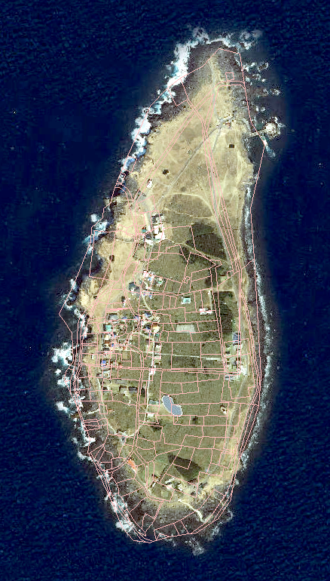
12. 대한민국 극단위치 현황

ㅇ 극단 위치 현황

구분 | 동단 | 서단 | 남단
소재지 | 경상북도 울릉군 울릉읍 독도리 1외 100필지 | 인천광역시 옹진군 백령면 진촌리 1 외 17,455 필지 | 제주특별자치도 서귀포시 대정읍 가파리 580 외 206필지
섬명칭 | 독도 | 백령도 | 마라도

ㅇ 독도 현황

- 소재지 : 경상북도 울릉군 울릉읍 독도리 1 외 100필지
- 소유자 : 국(해양수산부)
- 독도리 등록지 현황

지목 |  | 지번수(필지) | 면적(㎡)
계 |  | 101 | 187,554
05 | 임야 | 91 | 181,563
08 | 대 | 3 | 2,731
28 | 잡종지 | 7 | 3,260

- 면적 현황

동 도 | 서 도 | 부속도서
73,297㎡ | 88,740㎡ | 25,517㎡

- 지리적․거리상 위치

구 분 | 지리적․거리상 위치
울릉도 ～ 독도 | 동남쪽 방향 87.4 ㎞
울진군(죽변) ～ 독도 | 216.8㎞
일본 오키섬 ～ 독도 | 157.5㎞

* 일본의 오키섬 보다 울릉도에서 약 70㎞가 더 가까우며, 우리나라 섬 가운데 본토에서 가장 멀리 떨어진 섬

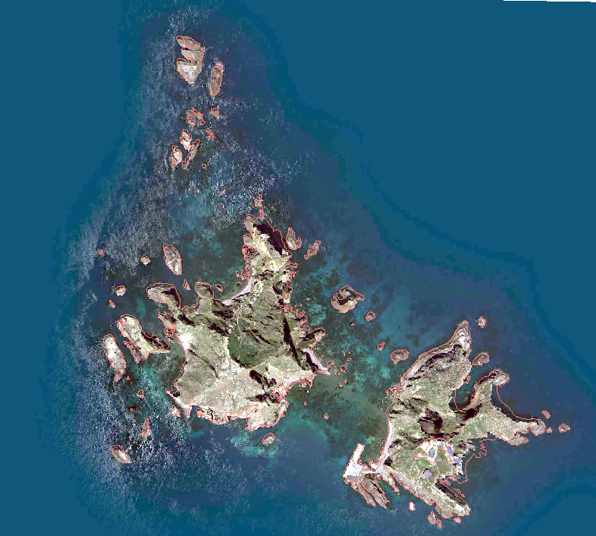

ㅇ 백령도 현황

- 소재지 : 인천광역시 옹진군 백령면 진촌리 1 외 17,455 필지

- 백령도 면적 현황

지번수(필지) | 면적(㎡)
17,456 | 51,220,806.8

- 지리적․거리상 위치

구 분 | 지리적․거리상 위치
인천 ～ 백령도 | 175 ㎞
북한 장연군 ～ 백령도 | 10 ㎞
북한 장산곳 ～ 백령도 | 15 ㎞

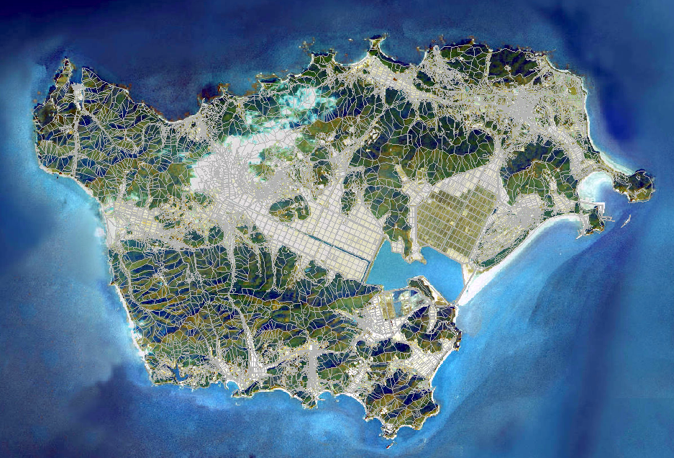

ㅇ 마라도 현황

- 소재지 : 제주특별자치도 서귀포시 대정읍 가파리 580 외 206필지

- 마라도 면적 현황

지번수(필지) | 면적(㎡)
207 | 297,927

- 지리적․거리상 위치

구 분 | 지리적․거리상 위치
서귀포시 대정읍 모슬포항 ～ 마라도 | 11 ㎞

(13)여의도지적현황
13. 여의도 지적 현황

ㅇ 소재지 : 서울특별시 영등포구 여의도동 1 외 525필지
지목 |  | 지번수(필지) | 면적(㎡)
계 |  | 526 | 8,433,298.9
8 | 대 | 310 | 1,707,892.9
10 | 학교용지 | 6 | 84,870.0
12 | 주유소용지 | 1 | 715.0
14 | 도로 | 92 | 883,028.0
16 | 제방 | 8 | 161,591.0
17 | 하천 | 101 | 5,324,899.0
22 | 공원 | 4 | 252,517.0
25 | 종교용지 | 2 | 17,064.0
28 | 잡종지 | 2 | 722.0
ㅇ 면적 : 8,433,298.9㎡(윤중로 제방안쪽 417필지, 2,946,808.9㎡)
※ 「여의도 면적의 몇 배」라는 비교 표현은, 윤중로 제방안쪽 2.9㎢의 단순히 수치로 표현된 크기(면적)를 대략이나마 짐작하게 할 때 사용함
ㅇ 여의도 지적도 및 위성사진 현황
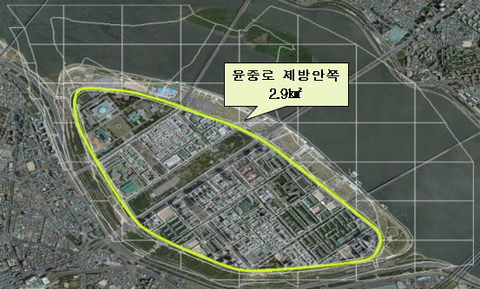

ㅇ 여의도 면적 풀이

「여의도」면적은 행정구역상 여의도동 전체 면적(8.4㎢)과 한강시민공원 포함 면적(4.5㎢) 및 제방안쪽 면적(2.9㎢)으로 세가지로 구분할 수 있으나 보편적으로 면적 비교 표현에서는 주로 윤중로 제방안쪽 면적(2.9㎢)이 이용되고 있음.

ㅇ 독도와 여의도 면적 비교

 |  |  | 독도의 면적은 동도, 서도 및 부속도서 포함 전체 187,554㎡로 여의도 면적(윤중로 제방안쪽 2,946,808.9㎡)의 약 1/15 수준이다.

